Лист1
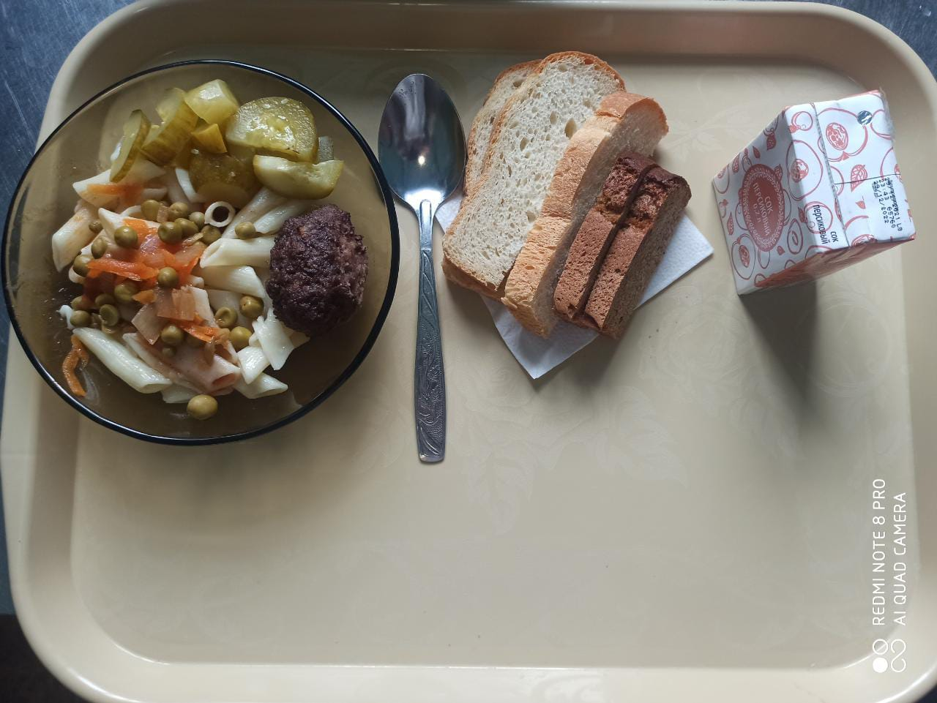
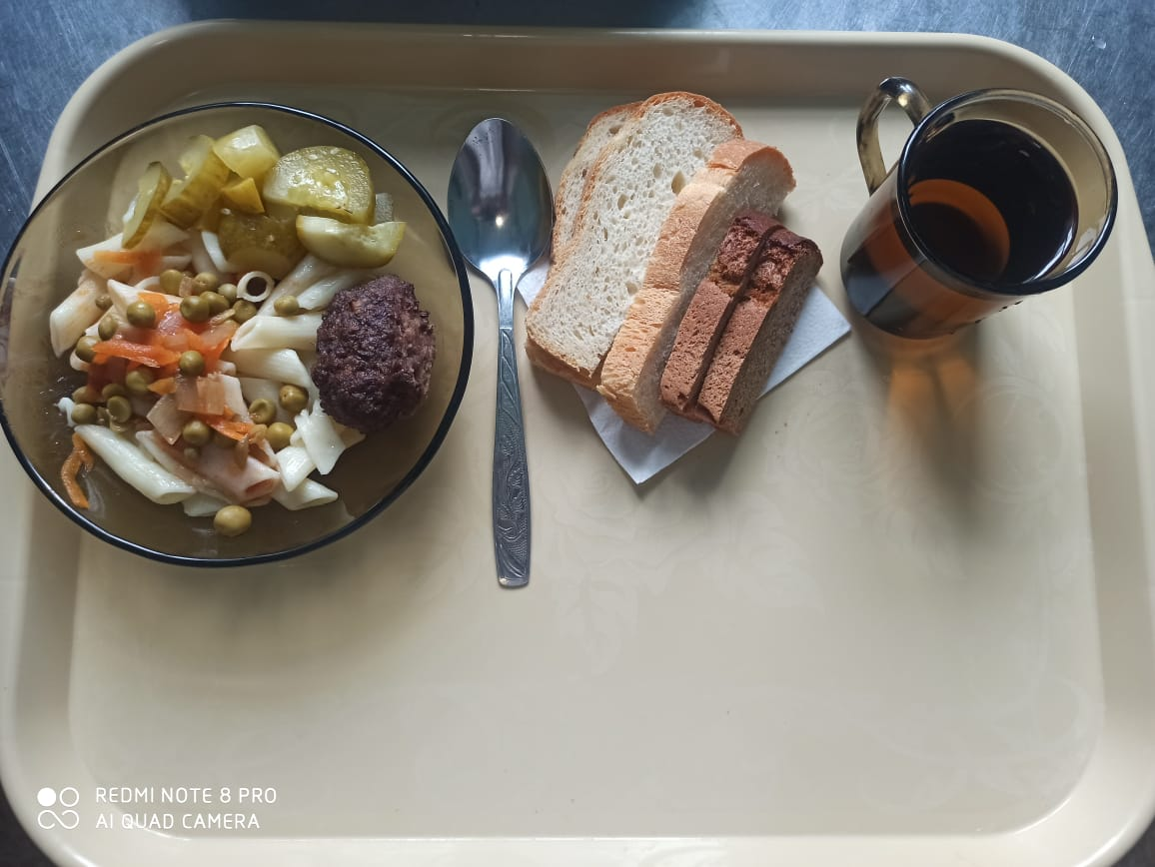
0
Школа | МБОУ ООШ №25 имени В.В.Буракова станицы Баракаевской |  |  | Отд./корп |  |  |  | День | 30.03.2022г

Прием пищи | Раздел | № рец. | Блюдо | Выход, г | Цена | Калорийность | Белки | Жиры | Углеводы
5-9 классы | Закуска | 58 | Огурцы консерв. | 70 |  | 73.75 | 1.87 | 5.13 | 4.50
 | Гор.блюдо | 386 | Котлета из говядины | 100 |  | 286.00 | 17.80 | 17.50 | 14.30
 | Гарнир | 300 | Макаронные изделия отварные с овощами | 200 |  | 232.00 | 4.00 | 10.40 | 30.69
 | Напиток | 518 | Сок яблочный | 176 |  | 82.80 | 0.90 | 0.18 | 0.18
 | Хлеб | 108 | Хлеб пшеничный | 42 |  | 70.50 | 2.28 | 0.24 | 23.33
 | Хлеб | 109 | Хлеб ржаной | 30 |  | 41.76 | 1.58 | 0.28 | 12.00
 |  |  |  |  | 72.40р. | 786.81 | 28.43 | 33.73 | 85.00
Завтрак | Закуска | 58 | Огурцы консерв. | 70 |  | 73.75 | 1.87 | 5.13 | 4.50
сотрудники | Гор.блюдо | 386 | Котлета из говядины | 100 |  | 286.00 | 17.80 | 17.50 | 14.30
 | Гарнир | 300 | Макаронные изделия отварные с овощами | 200 |  | 232.00 | 4.00 | 10.40 | 30.69
 | Напиток | 518 | Сок яблочный | 176 |  | 82.80 | 0.90 | 0.18 | 0.18
 | Хлеб | 108 | Хлеб пшеничный | 42 |  | 70.50 | 2.28 | 0.24 | 23.33
 | Хлеб | 109 | Хлеб ржаной | 30 |  | 41.76 | 1.58 | 0.28 | 12.00
 |  |  |  |  | 72.40р. | 786.81 | 26.85 | 33.45 | 73.00
Завтрак | Закуска | 58 | Огурцы консерв. | 70 |  | 73.75 | 1.87 | 5.13 | 4.50
дети ОВЗ, | Гор.блюдо | 386 | Котлета из говядины | 100 |  | 286.00 | 17.80 | 17.50 | 14.30
инвалиды | Гарнир | 300 | Макаронные изделия отварные с овощами | 200 |  | 232.00 | 4.00 | 10.40 | 30.69
 | Напиток | 518 | Сок 0,2л в ассортименте | 200 |  | 92.00 | 1.00 | 0.20 | 0.20
 | Хлеб | 108 | Хлеб пшеничный | 42 |  | 70.50 | 2.28 | 0.24 | 23.33
 | Хлеб | 109 | Хлеб ржаной | 30 |  | 41.76 | 1.58 | 0.28 | 12.00
 |  |  |  |  | 85.77р. | 796.01 | 26.95 | 33.47 | 73.02
 | Фрукты | 338 | Яблоки | 100 |  | 113.40 | 1.10 | 0.60 | 25.20
Обед | Гор.блюдо |  | Рассольник домашний | 200 |  | 101.81 | 2.02 | 5.09 | 11.09
дети ОВЗ, | Гор.блюдо | 294 | Птица запеченная | 75 |  | 123.74 | 7.30 | 7.09 | 7.59
инвалиды | Гарнир | 300 | Макаронные изделия отварные с овощами | 150 |  | 174.00 | 3.00 | 7.80 | 23.02
 | Кисломолочный напиток | 518 | Кефир | 200 |  | 88.02 | 4.50 | 4.50 | 7.38
 | Хлеб | 108 | Хлеб пшеничный | 42 |  | 70.50 | 2.28 | 0.24 | 23.33
 | Хлеб | 109 | Хлеб ржаной | 30 |  | 41.76 | 1.58 | 0.28 | 12.00
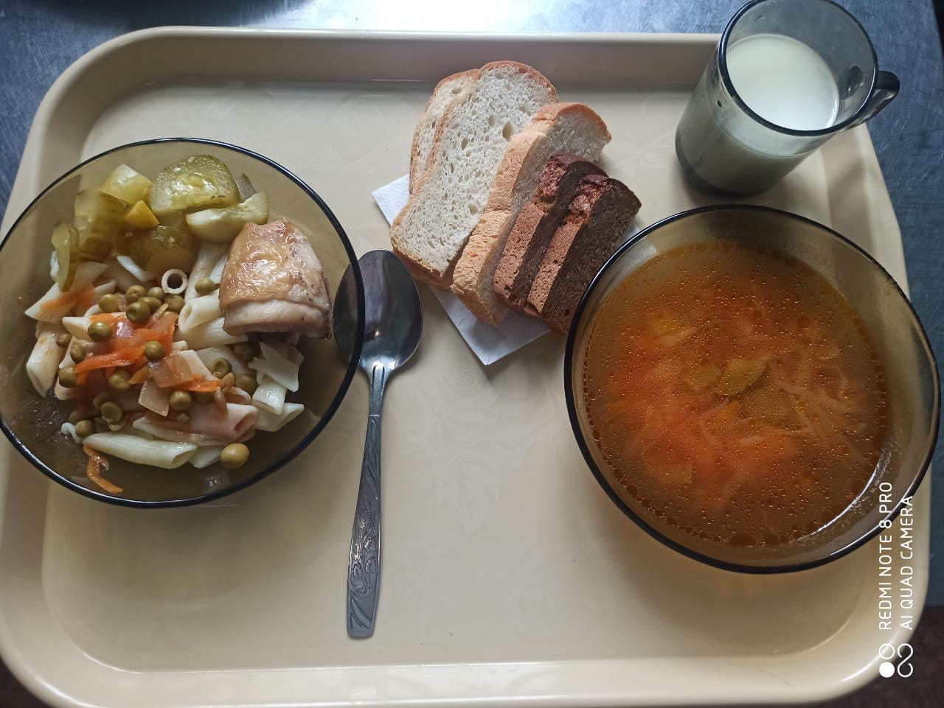
 |  |  |  |  | 57.99р. | 713.23 | 21.78 | 25.60 | 109.61

